cartas.xlsx
NÚMERO DO SEU GRUPO | ID Pergunta | Pergunta - NÃO MOSTRAR NA PLANILHA, APENAS FALE | Select resposta - ESCONDER DO GRUPO ADVERSÁRIO!! Obs. Esta é apenas uma das maneiras de responder à pergunta... Se o seu adversário conseguir o mesmo resultado por outro caminho, os pontos serão computados. Então, escolha sua pergunta com sabedoria! | Resposta esperada - ESCONDER DO GRUPO ADVERSÁRIO!! | Nível de dificuldade do Select - Use isso para saber em qual rodada usá-lo | Com qual grupo eu já usei esse select? | Pontos - Meu adversário ganha estes pontos se acertar a resposta da pergunta
99 | EXEMPLO | Me informe os top 3 heróis "Capitão" mais poderosos (com o mais poderoso no topo da lista) | SELECT nome FROM super_herois WHERE nome LIKE '%CAPITÃO%' ORDER BY poder DESC LIMIT 3; |  | Fácil |  | Surpresa!
10 | 1 | Exiba os nomes dos jogadores que começam com a letra L | select * from jogador where nome like "l%"; | 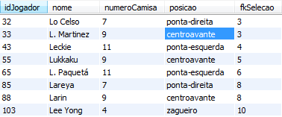 | Fácil |  | Surpresa!
10 | 2 | Exibir os jogos, derrotas, gols, quantidades de jogos da classificação em ordem crescente pela quantidade de gols | select qtdJogos, qtdDerrotas, golsPros, qtdJogos from classificacao order by qtdJogos, qtdDerrotas, golsPros, qtdJogos asc; | 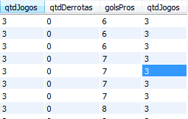 | Fácil |  | Surpresa!
10 | 3 | Exibir apenas os países que terminam com i | select pais from selecao where pais like "%i"; |  | Fácil |  | Surpresa!
10 | 4 | Exiba as seleções em ordem decrescente pelo nome do país | select pais from selecao order by pais desc; |  | Fácil |  | Surpresa!
10 | 5 | Exibir as seleções cujo o nome do técnico começa com a letra T | select * from selecao where tecnico like "t%"; |  | Fácil |  | Surpresa!
10 | 6 | Exiba os jogadores que jogam na posição atacante | select * from jogador where posicao = 'atacante'; |  | Fácil |  | Surpresa!
10 | 7 | Exiba os nomes dos estádios que ficam em Doha | select nome from estadio where cidade = 'Doha'; |  | Fácil |  | Surpresa!
10 | 8 | Exiba os nomes dos estádios que ficam em Al Rayyan ordenando pelo id do estádio | select nome from estadio where cidade = 'Al Rayyan' order by idEstadio; |  | Fácil |  | Surpresa!
10 | 9 | Exiba os nomes dos árbitros oficiais que começam com a letra A | select nomeArbitroOficial from arbitragem where nomeArbitroOficial like 'a%'; |  | Fácil |  | Surpresa!
10 | 10 | Exiba os dados da arbitragem cujo o nome do árbitro oficial começa com a letra C e o nome da bandeirinha 1 começa com a letra A | select * from arbitragem where nomeArbitroOficial like 'c%' and nomeBandeirinha1 like 'a%'; |  | Fácil |  | Surpresa!
10 | 11 | Exiba os dados da tabela partida em ordem descrecente por data e hora | select * from partida order by dataHoraInicio DESC; | 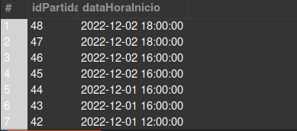 | Fácil |  | Surpresa!
10 | 12 | Exibir os dados dos jogadores que são lateral-esquerdo | select * from jogador where posicao = 'lateral-esquerdo'; | 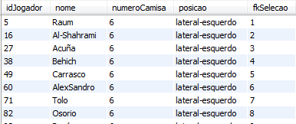 | Fácil |  | Surpresa!
10 | 13 | Exibir os dados dos jogadores ordernados pelo número da camisa em ordem decrescente | select * from jogador order by numeroCamisa desc; | 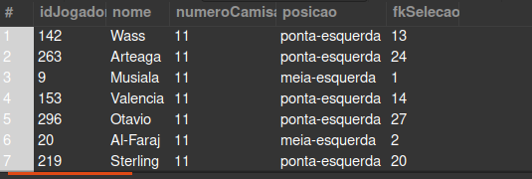 | Fácil |  | Surpresa!
10 | 14 | Exibir apenas os jogadores que são camisa 10 | select * from jogador where numeroCamisa = '10'; | 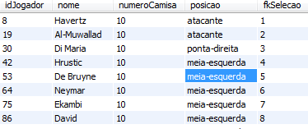 | Fácil |  | Surpresa!
10 | 15 | Exibir os dados da tabela seleção cujo o nome do país termine com a letra s | select * from selecao where pais like "%s"; |  | Fácil |  | Surpresa!
10 | 16 | Exibir os nomes das seleções, os nomes de seus respectivos jogadores, o número da camisa e a posição em que cada um joga | SELECT selecao.pais, jogador.nome, jogador.numeroCamisa, jogador.posicao FROM selecao JOIN jogador ON jogador.fkSelecao = selecao.idSelecao; | 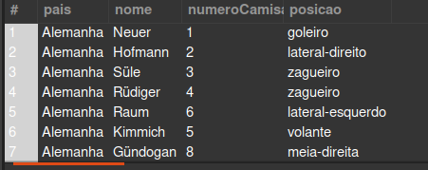 | Médio |  | Surpresa!
10 | 17 | Exibir os nomes das seleções, quantidade de gols, quantidade de vitorias, quantidade de derrotas e a quantidade de jogos | SELECT selecao.pais, classificacao.golsPros, classificacao.qtdVitorias, classificacao.qtdDerrotas, classificacao.qtdJogos FROM selecao JOIN classificacao ON fkSelecao = idSelecao; | 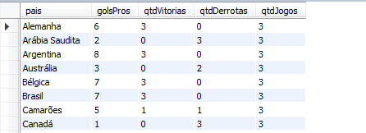 | Médio |  | Surpresa!
10 | 18 | Exiba a quantidade de países que tem jogadores camisa 10 |  select count(pais) from selecao join jogador on fkSelecao = idSelecao where jogador.numeroCamisa = 10; |  | Médio |  | Surpresa!
10 | 19 | mostre a quantidade de gol maior q 3 dos países da segunda seleção | select s.pais, sp.golsSelecao2 from selecoesPartida sp join selecao s on fkSelecao2 = idSelecao where golsSelecao2 > 3; |  | Médio |  | Surpresa!
10 | 20 | Exiba os países que começa com a letra C e suas quantidades de jogos e quantidade de vitórias respectivas | select s.pais, c.qtdJogos, c.qtdVitorias from selecao s join classificacao c on c.fkSelecao = s.idSelecao where pais like 'C%'; | 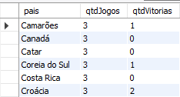 | Médio |  | Surpresa!
10 | 21 | Mostre o nome do melhor país do futebol, seu técnico e os jogadores com a camisa maior ou igual a 10 | select selecao.pais, selecao.tecnico, jogador.nome, jogador.numeroCamisa from selecao join jogador on fkSelecao = idSelecao where numeroCamisa >= 10 and pais = 'Brasil'; |  | Médio |  | Surpresa!
10 | 22 | Exiba a média de gols de todas as seleções | SELECT AVG(golsPros) FROM classificacao; |  | Médio |  | Surpresa!
10 | 23 | Exiba o total de jogadores do Brasil | SELECT COUNT(*) FROM jogador JOIN selecao ON fkSelecao = idSelecao WHERE selecao.pais = 'Brasil'; | 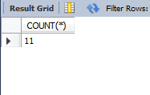 | Médio |  | Surpresa!
10 | 24 | Exiba o nome da país com a maior quantidade de gols e a quantidade de gols | SELECT selecao.pais, MAX(classificacao.golsPros) FROM classificacao JOIN selecao ON fkSelecao = idSelecao; |  | Médio |  | Surpresa!
10 | 25 | Exiba o total de seleções com saldo de gols positivos | SELECT COUNT(*) FROM selecao JOIN classificacao ON fkSelecao = idSelecao WHERE saldoGols > 0; | 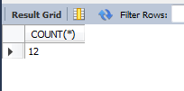 | Médio |  | Surpresa!
10 | 26 | Exiba a quantidade de gols prós, quantidade de gols contras, saldo de gols e o nome do jogador camisa 10 da Alemanha | SELECT classificacao.golsPros, classificacao.golsContras, classificacao.saldoGols, jogador.nome FROM classificacao JOIN selecao ON classificacao.fkSelecao = selecao.idSelecao JOIN jogador ON jogador.fkSelecao = selecao.idSelecao WHERE jogador.numeroCamisa = 10 AND selecao.pais = 'Alemanha'; |  | Difícil |  | Surpresa!
10 | 27 | Exiba o nome das seleçoes que jogaram na partida com id = 5 | SELECT s1.pais, s2.pais FROM selecao AS s1 JOIN selecao AS s2 JOIN selecoesPartida ON fkSelecao1 = s1.idSelecao AND fkSelecao2 = s2.idSelecao WHERE fkPartida = 5; | 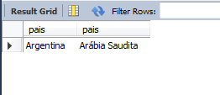 | Difícil |  | Surpresa!
10 | 28 | Exiba a quantidade de jogadores em cada posição e o nome da posição dos países que tenham a letra 'a' no nome | SELECT COUNT(*), posicao FROM jogador JOIN selecao ON fkSelecao = idSelecao WHERE pais LIKE '%a%' GROUP BY posicao; | 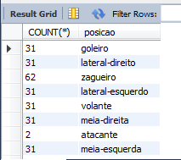 | Difícil |  | Surpresa!
10 | 29 | Exiba os dados da partida e os nomes das selecoes cujo o trio de arbitragem dessa partida tem o id = 4 | SELECT partida.*, s1.pais, s2.pais FROM partida JOIN arbitragemJogo ON fkPartida = idPartida JOIN arbitragem ON fkArbitragem = idArbitragem JOIN selecoesPartida ON selecoesPartida.fkPartida = idPartida JOIN selecao AS s1 ON fkSelecao1 = s1.idSelecao JOIN selecao AS s2 ON fkSelecao2 = s2.idSelecao WHERE idArbitragem = 4; |  | Difícil |  | Surpresa!
10 | 30 | Exibir os dados dos estádios que onde o árbitro oficial foi o Chris Beath | SELECT estadio.* FROM estadio JOIN estadioJogo ON fkEstadio = idEstadio JOIN partida ON fkPartida = idPartida JOIN arbitragemJogo ON arbitragemJogo.fkPartida = idPartida JOIN arbitragem ON fkArbitragem = idArbitragem WHERE nomeArbitroOficial = 'Chris Beath'; | 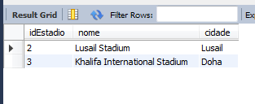 | Difícil |  | Surpresa!
10 | 31 | Exiba o nome da seleção, a quantidade de gols prós, quantidade de gols contras, saldo de gols e o nome do goleiro das seleções que começa com C e terminam com A | SELECT selecao.pais, classificacao.golsPros, classificacao.golsContras, classificacao.saldoGols, jogador.nome FROM classificacao JOIN selecao ON classificacao.fkSelecao = selecao.idSelecao JOIN jogador ON jogador.fkSelecao = selecao.idSelecao WHERE posicao = 'goleiro' AND pais LIKE 'C%' AND pais LIKE '%a'; |  | Challenge |  | Surpresa!
10 | 32 | Exiba o nome do estádio, a cidade onde está localizado e data e a hora do início da partida que teve a Hasan como Bandeirinha 2 | SELECT estadio.nome, estadio.cidade, partida.dataHoraInicio FROM partida JOIN arbitragemJogo ON fkPartida = idPartida JOIN arbitragem ON fkArbitragem = idArbitragem JOIN estadioJogo ON estadioJogo.fkPartida = idPartida JOIN estadio ON fkEstadio = idEstadio WHERE nomeBandeirinha2 LIKE 'Hasan%'; |  | Challenge |  | Surpresa!

